WI
WI
PT. SUMI RUBBER INDONESIA |  |  |  |  |  |  |  |  |  |  |  |  |  |  |  |  |  |  |  |  |  |  |  |  |  |  |  | BACK
DEPT. Factory Automation
 |  |  |  |  |  | SOP MOTION : PENARIKAN KABEL NETWORK |  |  |  |  |  |  |  |  |  |  |  |  |  |  |  |  |  |  |  | IE-805/00

PROSES |  |  | : | PENARIKAN KABEL NETWORK |  |  |  |  |  |  |  |  |  |  | SUB PROSES |  | : PENARIKAN KABEL NETWORK |  |  |  |  | PIC | : | STAFF. FA
No | INSTRUKSI |  |  |  |  |  | ITEM CODE | POINT Hal yang harus diperhatikan |  |  |  |  |  |  | ABNORMAL CASE & Hal yang harus dilakukan |  |  |  | Std/WP/Record | TYPE MESIN |  | PROSES SEBELUM |  |  |  |  | PROSES SESUDAH

1 | Pakai APD (Alat Pelindung Diri) : Helmet, sarung tangan, sepatu safety |  |  |  |  |  | S | Pastikan semua APD (Alat Pelindung Diri), yang dipakai dalam kondisi baik |  |  |  |  |  |  | Jika ada APD (Alat Pelindung Diri), yang rusak segera ganti dengan yang baru |  |  |  |  | ILUSTRASI (MOTION)

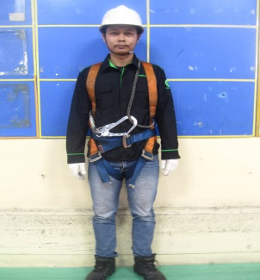
1
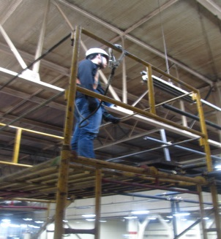
2
2 | Gunakan peralatan safety dengan lengkap (Scafolding, Tangga & Body Hardness) |  |  |  |  |  | S | Pastikan Body Hardness di kaitkan serta terkunci pada tempat yang kuat. |  |  |  |  |  |  | Jika bekerja berpindah-pindah di tempat ketinggian segera pasang tali pengaman untuk mengaitkan body hardness

3 | Pasang pipa conduit galvanis pada jalur yang sudah di tentukan Aman & tidak mengganggu jalur kabel lainnya |  |  |  |  |  | S | Pastikan pemasangan pipa conduit galvanis menggunakan claim buaya agar lebih kuat |  |  |  |  |  |  | Jika saat pemasangan pipa conduit galvanis terjadi perubahan jalur pemasangan, segera lakukan komunikasi dengan pihak-pihak terkait
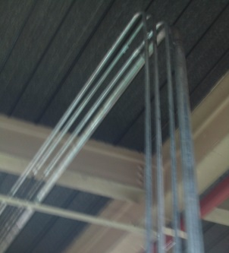
3
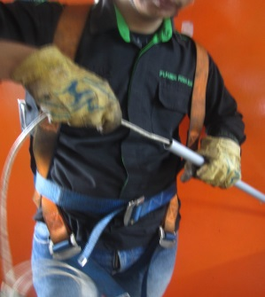
4
4 | Masukan kabel network ke dalam pipa conduit galvanis |  |  |  |  |  | S | Jika penarikan menggunakan lebih 4 pipa conduit galvanis, masukan kabel network ke dalam pipa satu persatu dan Pastikan connector penyambung pipa conduit galvanis kuat |  |  |  |  |  |  | Jika connector pipa tidak bagus dan mur penguci tidak ada, langsung ganti dan kencangkan mur pengunci.

5 | Masukan kabel network ke dalam swicth dan pastikan terkrimping dengan baik |  |  |  |  |  | Q | Pastikan saat kabel network di pasang di swicth tidak terjadi kerusakan / patah. |  |  |  |  |  |  | Krimping ulang kabel network jika terjadi kerusakan / patah dan pindah posisi saat memasuki switch
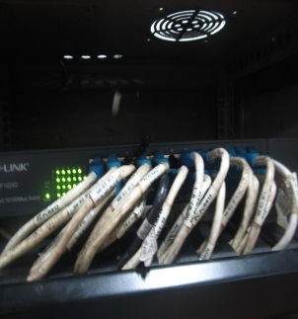
5
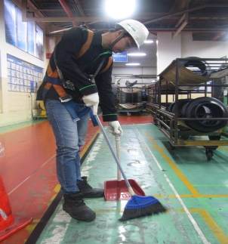
6

6 | Lakukan 5S setelah pekerjaan selesai |  |  |  |  |  | Q | Pastikan tools dan potongan kabel tidak tertinggal di tempat kerja |  |  |  |  |  |  | Jika potongan kabel menempel pada meterial segera hubungi produksi.

ITEM CODE |  | S |  |  | Q |  | P |  |  | C |  | D |  | M |  | Issued Date |  | ACKNOWLEDGE DEPARTMENT : |  |  |  |  |  |  |  |  |  |  | Page
 |  | Safety |  |  | Quality & 5S |  | Productivity |  |  | Cost |  | Delivery |  | Moral |  |  |  | HRD-Safety |  | Approved by | Checked by |  |  |  | Prepared by
PERLENGKAPAN SAFETY |  |  |  |  |  | Helmet |  |  | Sarung Tangan |  |  |  | ……………….. |  |  | 07 - 08 - 2019 |  |  |  |  |  |  |  |  |  |  |  |  | 1/1
 |  |  |  |  |  | Scafolding |  |  | Tangga |  |  |  | ………………..
 |  |  |  |  |  | Sepatu Safety |  |  | Body Hardness |  |  |  | ……………….. |  |  |  |  | Yan U. |  | Juhdi M. | Chandra W. |  |  |  | AF. Rojak
 |  |  |  |  |  |  |  |  |  |  | \\192.168.172.36\Temp Shared\Gandi\Rojak\Risk Ass\[WI PENARIKAN CABLE NETWORK.xlsx]WI

